Planilha1
id_plataforma | plataforma | id_sistema | sistema | id_equipamento_PK | equipamento | coord_x | coord_y | coord_z | id_responsável | responsável
10 | P-99 | 100 | Separação de Óleo | 10100001 | Manifold A | 350 | 70 | 40 | P1 | Produção - Operador de Óleo
10 | P-99 | 100 | Separação de Óleo | 10100002 | Vaso Separador A | 320 | 20 | 40 | P1 | Produção - Operador de Óleo
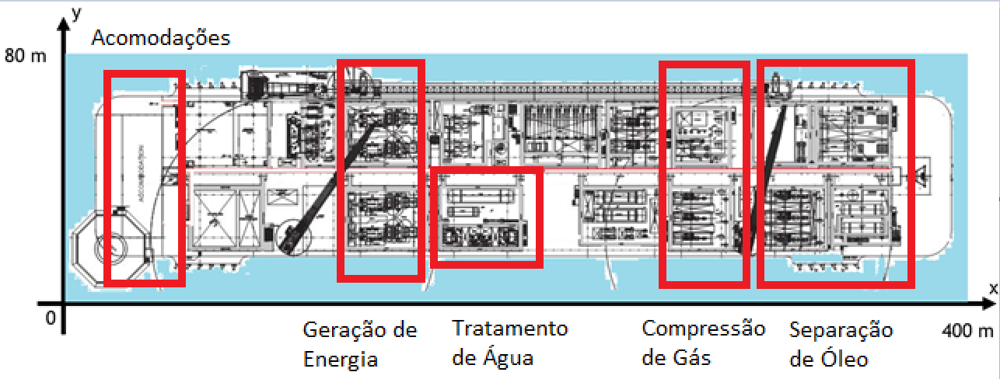
10 | P-99 | 100 | Separação de Óleo | 10100003 | Vaso Separador B | 320 | 30 | 40 | P1 | Produção - Operador de Óleo
10 | P-99 | 100 | Separação de Óleo | 10100004 | Bomba A | 370 | 50 | 40 | P1 | Produção - Operador de Óleo
10 | P-99 | 100 | Separação de Óleo | 10100005 | Bomba B | 370 | 40 | 40 | P1 | Produção - Operador de Óleo
10 | P-99 | 100 | Separação de Óleo | 10100006 | Bomba C | 370 | 30 | 40 | P1 | Produção - Operador de Óleo
10 | P-99 | 100 | Separação de Óleo | 10100007 | Bomba D | 370 | 20 | 40 | P1 | Produção - Operador de Óleo
10 | P-99 | 100 | Separação de Óleo | 10100008 | Tanque A | 360 | 60 | 30 | P1 | Produção - Operador de Óleo
10 | P-99 | 100 | Separação de Óleo | 10100009 | Tanque B | 360 | 20 | 30 | P1 | Produção - Operador de Óleo
10 | P-99 | 200 | Compressão de Gás | 10200001 | Compressor A | 300 | 20 | 40 | P2 | Produção - Operador de Gás
10 | P-99 | 200 | Compressão de Gás | 10200002 | Compressor B | 300 | 30 | 40 | P2 | Produção - Operador de Gás
10 | P-99 | 200 | Compressão de Gás | 10200003 | Motor A | 310 | 20 | 40 | P2 | Produção - Operador de Gás
10 | P-99 | 200 | Compressão de Gás | 10200004 | Motor B | 310 | 30 | 40 | P2 | Produção - Operador de Gás
10 | P-99 | 200 | Compressão de Gás | 10200005 | Vaso Acumulador A | 315 | 60 | 40 | P2 | Produção - Operador de Gás
10 | P-99 | 200 | Compressão de Gás | 10200006 | Vaso Acumulador B | 315 | 50 | 40 | P2 | Produção - Operador de Gás
10 | P-99 | 200 | Compressão de Gás | 10200007 | Vaso Acumulador C | 315 | 40 | 40 | P2 | Produção - Operador de Gás
10 | P-99 | 300 | Tratamento de Água | 10300001 | Tanque Decantador A | 170 | 20 | 20 | P3 | Produção - Operador de Água
10 | P-99 | 300 | Tratamento de Água | 10300002 | Tanque Decantador B | 170 | 30 | 20 | P3 | Produção - Operador de Água
10 | P-99 | 300 | Tratamento de Água | 10300003 | Hidrociclone A | 190 | 20 | 30 | P3 | Produção - Operador de Água
10 | P-99 | 300 | Tratamento de Água | 10300004 | Hidrociclone B | 190 | 30 | 30 | P3 | Produção - Operador de Água
10 | P-99 | 300 | Tratamento de Água | 10300005 | Bomba E | 180 | 20 | 30 | P3 | Produção - Operador de Água
10 | P-99 | 300 | Tratamento de Água | 10300006 | Bomba F | 180 | 30 | 30 | P3 | Produção - Operador de Água
10 | P-99 | 400 | Estabilidade | 10400001 | Tanque de Lastro A | 110 | 60 | 20 | E2 | Embarcação - Campo
10 | P-99 | 400 | Estabilidade | 10400002 | Tanque de Lastro B | 110 | 20 | 20 | E2 | Embarcação - Campo
10 | P-99 | 400 | Estabilidade | 10400003 | Tanque de Lastro C | 260 | 60 | 20 | E2 | Embarcação - Campo
10 | P-99 | 400 | Estabilidade | 10400004 | Tanque de Lastro D | 260 | 20 | 20 | E2 | Embarcação - Campo
10 | P-99 | 400 | Estabilidade | 10400005 | Bomba G | 110 | 50 | 20 | E1 | Embarcação - Controle
10 | P-99 | 400 | Estabilidade | 10400006 | Bomba H | 260 | 30 | 20 | E1 | Embarcação - Controle
10 | P-99 | 400 | Estabilidade | 10400007 | Motor C | 110 | 45 | 20 | E1 | Embarcação - Controle
10 | P-99 | 400 | Estabilidade | 10400008 | Motor D | 260 | 25 | 20 | E1 | Embarcação - Controle
10 | P-99 | 500 | Geração de Energia | 10500001 | Turbina A | 90 | 20 | 40 | F1 | Facilidades - Geração
10 | P-99 | 500 | Geração de Energia | 10500002 | Turbina B | 90 | 30 | 40 | F1 | Facilidades - Geração
10 | P-99 | 500 | Geração de Energia | 10500003 | Turbina C | 90 | 50 | 40 | F1 | Facilidades - Geração
10 | P-99 | 500 | Geração de Energia | 10500004 | Transformador A | 95 | 20 | 40 | F1 | Facilidades - Geração
10 | P-99 | 500 | Geração de Energia | 10500005 | Transformador B | 95 | 30 | 40 | F1 | Facilidades - Geração
10 | P-99 | 500 | Geração de Energia | 10500006 | Transformador C | 95 | 50 | 40 | F1 | Facilidades - Geração
10 | P-99 | 500 | Geração de Energia | 10500007 | Painel A | 92 | 20 | 40 | F1 | Facilidades - Geração
10 | P-99 | 500 | Geração de Energia | 10500008 | Painel B | 92 | 30 | 40 | F1 | Facilidades - Geração
10 | P-99 | 500 | Geração de Energia | 10500009 | Painel C | 92 | 50 | 40 | F1 | Facilidades - Geração
10 | P-99 | 600 | Imuninação | 10600001 | Torre A | 100 | 40 | 40 | F2 | Facilidades - Elétrica
10 | P-99 | 600 | Imuninação | 10600002 | Torre B | 200 | 40 | 40 | F2 | Facilidades - Elétrica
10 | P-99 | 600 | Imuninação | 10600003 | Torre C | 300 | 40 | 40 | F2 | Facilidades - Elétrica
10 | P-99 | 600 | Imuninação | 10600004 | Painel D | 100 | 35 | 40 | F2 | Facilidades - Elétrica
10 | P-99 | 600 | Imuninação | 10600005 | Painel E | 200 | 35 | 40 | F2 | Facilidades - Elétrica
10 | P-99 | 600 | Imuninação | 10600006 | Painel F | 300 | 35 | 40 | F2 | Facilidades - Elétrica
10 | P-99 | 600 | Imuninação | 10600007 | Painel G | 350 | 35 | 40 | F2 | Facilidades - Elétrica
10 | P-99 | 600 | Imuninação | 10600008 | Linha A | 90 | 35 | 40 | F2 | Facilidades - Elétrica
10 | P-99 | 600 | Imuninação | 10600009 | Linha B | 190 | 35 | 40 | F2 | Facilidades - Elétrica
10 | P-99 | 600 | Imuninação | 10600010 | Linha C | 290 | 35 | 40 | F2 | Facilidades - Elétrica
10 | P-99 | 600 | Imuninação | 10600011 | Linha D | 340 | 35 | 40 | F2 | Facilidades - Elétrica
10 | P-99 | 600 | Imuninação | 10600012 | Linha E | 360 | 35 | 40 | F2 | Facilidades - Elétrica
10 | P-99 | 700 | Acomodações | 10700001 | Freezer A | 40 | 20 | 40 | C1 | Comissário
10 | P-99 | 700 | Acomodações | 10700002 | Freezer B | 40 | 25 | 40 | C1 | Comissário
10 | P-99 | 700 | Acomodações | 10700003 | Freezer C | 40 | 30 | 40 | C1 | Comissário
10 | P-99 | 700 | Acomodações | 10700004 | Painel H | 40 | 22 | 40 | C1 | Comissário
10 | P-99 | 700 | Acomodações | 10700005 | Painel I | 40 | 27 | 40 | C1 | Comissário
10 | P-99 | 700 | Acomodações | 10700006 | Lavadoura A | 60 | 75 | 40 | C1 | Comissário
10 | P-99 | 700 | Acomodações | 10700007 | Lavadoura B | 62 | 75 | 40 | C1 | Comissário
10 | P-99 | 700 | Acomodações | 10700008 | Lavadoura C | 64 | 75 | 40 | C1 | Comissário
10 | P-99 | 700 | Acomodações | 10700009 | Lavadoura D | 66 | 75 | 40 | C1 | Comissário
10 | P-99 | 800 | Segurança | 10800001 | Bomba de Incêndio A | 30 | 35 | 10 | S1 | Segurança
10 | P-99 | 800 | Segurança | 10800002 | Bomba de Incêndio B | 30 | 40 | 10 | S1 | Segurança
10 | P-99 | 800 | Segurança | 10800003 | Bomba de Incêndio C | 30 | 45 | 10 | S1 | Segurança
10 | P-99 | 800 | Segurança | 10800004 | Sistema de Espuma Convés A | 200 | 30 | 30 | S1 | Segurança
10 | P-99 | 800 | Segurança | 10800005 | Sistema de Espuma Convés B | 200 | 30 | 30 | S1 | Segurança
10 | P-99 | 800 | Segurança | 10800006 | Tanque de LGE | 200 | 25 | 30 | S1 | Segurança
10 | P-99 | 800 | Segurança | 10800007 | Sistema CO2 da Geração A | 97 | 20 | 40 | S1 | Segurança
10 | P-99 | 800 | Segurança | 10800008 | Sistema CO2 da Geração B | 97 | 30 | 40 | S1 | Segurança
10 | P-99 | 800 | Segurança | 10800009 | Sistema CO2 da Geração C | 97 | 50 | 40 | S1 | Segurança
10 | P-99 | 800 | Segurança | 10800010 | Baleeira BB | 30 | 70 | 20 | S2 | Cabotagem
10 | P-99 | 800 | Segurança | 10800011 | Baleeira BE | 30 | 10 | 20 | S2 | Cabotagem
10 | P-99 | 800 | Segurança | 10800012 | Bote de Resgate | 20 | 10 | 20 | S2 | Cabotagem
10 | P-99 | 800 | Segurança | 10800013 | Heliponto | 15 | 15 | 60 | S1 | Segurança
10 | P-99 | 900 | Movimentação de Carga | 10900001 | Guindaste Proa | 340 | 20 | 80 | T1 | TLT
10 | P-99 | 900 | Movimentação de Carga | 10900002 | Guindaste Popa BE | 100 | 20 | 80 | T1 | TLT

